часть1(s)
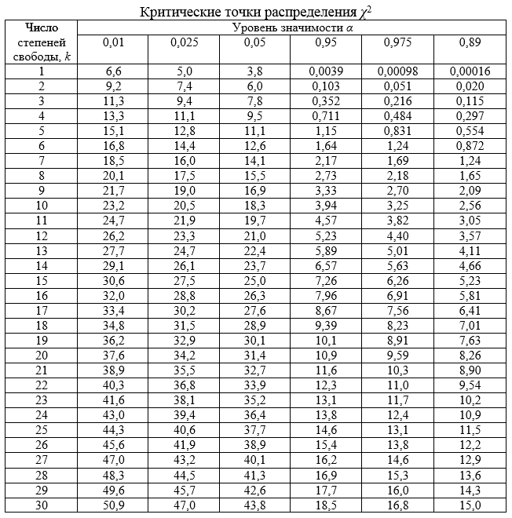
249 | мода = | 520 |  | Выбросы |  |  | мода = | 520 | Dгр | Мгр | Ni | Ni(Mi-M)^2 | D*Ni | Интервалы |  | n i | x i | n i x i |  | Pi | n i'
287 | медиана = | 723 |  | 241 | 2169 |  | медиана = | 683.5 | 7552.0073529 | 398.58823529 | 17 | 2340429.3346 | 128384.125 | 249 | 548 | 17 | 398.5 | 6774.5 |  | 0.51260896164 | 23.580012236 | 1.836155155
325 | среднее = | 900.22 |  | Интервалы |  |  | среднее = | 769.63043478 | 8136.4095238 | 687.86666667 | 15 | 100279.70665 | 122046.14286 | 548 | 847 | 15 | 697.5 | 10462.5 |  | 0.1581020969 | 7.2726964573 | 8.2103275437
326 | дисперсия = | 379882.95061 |  | 6 |  |  | дисперсия = | 195588.68261 | 17399.571429 | 988.71428571 | 7 | 335984.13617 | 121797 | 847 | 1146 | 7 | 996.5 | 6975.5 |  | 0.1068162277 | 4.913546474 | 0.88597682736
330 | СКО = | 616.34645339 |  |  |  |  | СКО = | 442.25409281 | 9512.3333333 | 1340.3333333 | 3 | 977105.39524 | 28537 | 1146 | 1445 | 3 | 1295.5 | 3886.5 |  | 0.072166699386 | 3.3196681718 | 0.030782516428
334 | мат.ож. = | 900.22 |  |  |  |  | мат.ож. = | 769.63043478 | 1104.5 | 1696.5 | 2 | 1718174.3819 | 2209 | 1445 | 1744 | 2 | 1594.5 | 3189 |  | 0.048756940894 | 2.2428192811 | 0.026288878368
345 | коэфф.вар = | 68.466203083 |  |  |  |  | коэфф.вар = | 57.463176198 | 6272 | 1987 | 2 | 2963977.3166 | 12544 | 1744 | 2043 | 2 | 1893.5 | 3787 |  | 0.10154907348 | 4.6712573802 | 1.5275578737
382 | n = | 46 |  |  |  |  |  |  |  |  |  |  |  |  |  | 46 |  | 35075 |  | 1 | 46 | 12.517088795
390
412 | Гипотеза: | экспоненциальное распределение |  |  |  |  |  |  | Средняя групповая дисперсия |  |  | 9032.9840839
438 |  |  |  |  |  |  |  |  | Межгрупповая дисперсия |  |  | 183390.22329 |  | выборочное среднее |  |  | 762.5 |  | h | 0.0013114754098
441
459 |  |  |  |  |  |  |  |  |  |  |  |  |  | хи квадрат |  | 12.517088795
476 |  |  |  |  |  |  |  |  | Правило сложения дисперсий |  |  |  |  | k |  | 4
520 |  |  |  |  |  |  |  |  | Dобщ = Dсргр + Dмежгр |  |  |  |  | уровень значимости |  | 0.01
520 |  |  |  |  |  |  |  |  | 195588.68261 | = | 192423.20737 |  |  | критическая точка |  | 13.3 | гипотеза подтверждена
542
562 |  |  |  |  |  |  |  |  | Эмпирический коэффициент детерминации
573 |  |  |  |  |  |  |  |  | 93.763207994
574
579
586
655
712
718
728
734
759
763
777
796 | N | 17 | 15 | 7 | 3 | 2 | 2
802 | Xср i | 398.58823529 | 687.86666667 | 988.71428571 | 1340.3333333 | 1696.5 | 1987
853 | W i | 0.36956521739 | 0.32608695652 | 0.15217391304 | 0.065217391304 | 0.04347826087 | 0.04347826087
862
Полигон относительных частот
879
955
1089
1140
1143
1252
1324
1445
1673
1720
1931
2043
2335
2400
2431
2442

часть3(s+1)
249 | мода = | 520 |  | Выбросы |  |  | мода = | 520 | Dгр | Мгр | Ni | Ni(Mi-M)^2 | D*Ni
287 | медиана = | 723 |  | 241 | 2169 |  | медиана = | 683.5 | 4625.2307692 | 371 | 14 | 2224687.1295 | 64753.230769
325 | среднее = | 900.22 |  | Интервалы |  |  | среднее = | 769.63043478 | 7646.4395604 | 625.85714286 | 14 | 289390.6326 | 107050.15385
326 | дисперсия = | 379882.95061 |  | 7 |  |  | дисперсия = | 195588.68261 | 4077.2678571 | 835.875 | 8 | 35106.739367 | 32618.142857
330 | СКО = | 616.34645339 |  |  |  |  | СКО = | 442.25409281 | 4710 | 1156 | 4 | 597125.76371 | 18840
334 | мат.ож. = | 900.22 |  |  |  |  | мат.ож. = | 769.63043478 | 7320.5 | 1384.5 | 2 | 756129.16446 | 14641
345 | коэфф.вар = | 68.466203083 |  |  |  |  | коэфф.вар = | 57.463176198 | 1104.5 | 1696.5 | 2 | 1718174.3819 | 2209
382 | n = | 46 |  |  |  |  |  |  | 6272 | 1987 | 2 | 2963977.3166 | 12544
390
412 | Гипотеза: | экспоненциальное распределение |  |  |  |  |  |  | Средняя групповая дисперсия |  |  | 5492.5114668
438 |  |  |  |  |  |  |  |  | Межгрупповая дисперсия |  |  | 186621.54626
441
459
476 |  |  |  |  |  |  |  |  | Правило сложения дисперсий
520 |  |  |  |  |  |  |  |  | Dобщ = Dсргр + Dмежгр
520 |  |  |  |  |  |  |  |  | 195588.68261 | = | 192114.05773
542
562 |  |  |  |  |  |  |  |  | Эмпирический коэффициент детерминации
573 |  |  |  |  |  |  |  |  | 95.415309196
574
579
586
655
712
718
728
734
759
763
777
796 | N | 14 | 14 | 8 | 4 | 2 | 2 | 2
802 | Xср i | 371 | 625.85714286 | 835.875 | 1156 | 1384.5 | 1696.5 | 1987
853 | W i | 0.30434782609 | 0.30434782609 | 0.17391304348 | 0.086956521739 | 0.04347826087 | 0.04347826087 | 0.04347826087
Полигон относительных частот
862
879
955
1089
1140
1143
1252
1324
1445
1673
1720
1931
2043
2335
2400
2431
2442

часть2(s-1)
249 | мода = | 520 |  | Выбросы |  |  | мода = | 520 | Dгр | Мгр | Ni | Ni(Mi-M)^2 | D*Ni
287 | медиана = | 723 |  | 241 | 2169 |  | медиана = | 683.5 | 11481.480519 | 438.63636364 | 22 | 2410255.6529 | 252592.57143
325 | среднее = | 900.22 |  | Интервалы |  |  | среднее = | 769.63043478 | 6345.4120879 | 785.21428571 | 14 | 3399.9897381 | 88835.769231
326 | дисперсия = | 379882.95061 |  | 5 |  |  | дисперсия = | 195588.68261 | 9177.3 | 1189.6 | 5 | 881872.17854 | 45886.5
330 | СКО = | 616.34645339 |  |  |  |  | СКО = | 442.25409281 | 25992 | 1559 | 2 | 1246208.621 | 51984
334 | мат.ож. = | 900.22 |  |  |  |  | мат.ож. = | 769.63043478 | 26899 | 1898 | 3 | 3819653.6271 | 80697
345 | коэфф.вар = | 68.466203083 |  |  |  |  | коэфф.вар = | 57.463176198
382 | n = | 46
390
412 | Гипотеза: | экспоненциальное распределение |  |  |  |  |  |  | Средняя групповая дисперсия |  |  | 11304.257406
438 |  |  |  |  |  |  |  |  | Межгрупповая дисперсия |  |  | 181769.34933
441
459
476 |  |  |  |  |  |  |  |  | Правило сложения дисперсий
520 |  |  |  |  |  |  |  |  | Dобщ = Dсргр + Dмежгр
520 |  |  |  |  |  |  |  |  | 195588.68261 | = | 193073.60674
542
562 |  |  |  |  |  |  |  |  | Эмпирический коэффициент детерминации
573 |  |  |  |  |  |  |  |  | 92.934492379
574
579
586
655
712
718
728
734
759
763
777
796 | N | 22 | 14 | 5 | 2 | 3
802 | Xср i | 438.63636364 | 785.21428571 | 1189.6 | 1559 | 1898
853 | W i | 0.47826086957 | 0.30434782609 | 0.10869565217 | 0.04347826087 | 0.065217391304
862
Полигон относительных частот
879
955
1089
1140
1143
1252
1324
1445
1673
1720
1931
2043
2335
2400
2431
2442

